상품제안서
다용도 핸드폰 거치대 클립형 침대 책상 스마트폰 집게형 b0978 | 상품코드: F20725

 |  |  |  |  |  |  | 02-412-0044 | www.easy1.co.kr
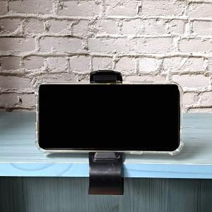

【상세/제작정보】

【인쇄/포장옵션】 | 레이저 / 시판박스

【공급단가】 | 수량 | 100~ | 300~ | 500~ | 1,000~ | 3,000~
*VAT별도 | 단가 | 4,050원 | 3,900원 | 3,750원 | 3,600원 | 3,510원

【상품 URL】 | http://www.easy1.co.kr/src/goods_detail.php?gdno=20725

